AUSL VDA
 | AZIENDA USL DELLA VALLE D'AOSTA Sede legale: Via Guido Rey, 1 – 11100 Aosta

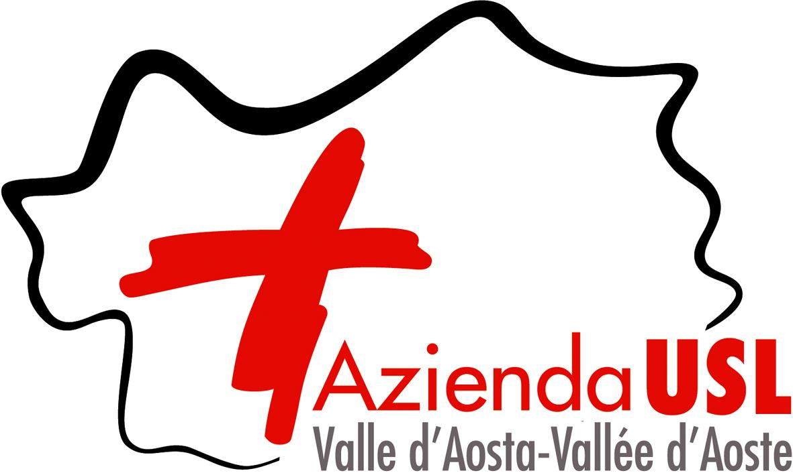
Livello di Assistenza |  | Accreditamento |  | Scadenza accreditamento
 |  | Atto regionale | Data Atto
Prevenzione |  | PD n. 5663 | 2023-09-29 | 2025-09-30
Territoriale/ Distrettuale |  | DGR n. 1833 DGR n. 1200 PD n. 5663 | 30/12/2016 27/09/2021 29/09/2023 | 2025-09-30
Ospedaliera |  | PD n. 2013 | 2025-04-16 | 2030-04-16

Cure residenziali estensive - R2 - sede di Perloz |  | PD n. 712 | 2023-02-09 | 2028-02-09
 | LEGENDA
 | DGR = DELIBERAZIONE DELLA GIUNTA REGIONALE
 | PD = PROVVEDIMENTO DIRIGENZIALE

